page 1
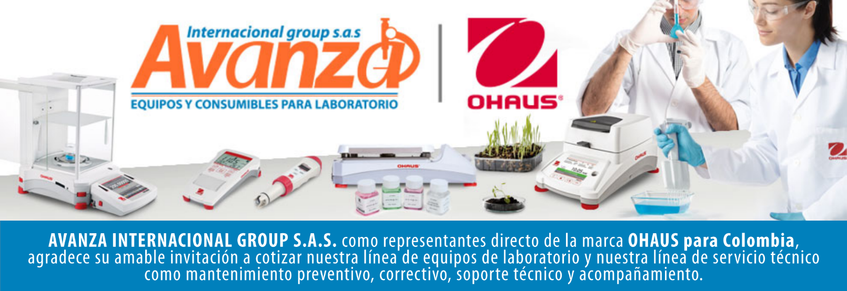
Información general
Cliente: Avanza Internacional Group NIT: 900505419 Contacto: Milena Bolaños Celular 573008265047 Dirección: Autopista Medellín K 2.5 entrada parcelas 900 metros. CIEM OIKOS OCCIDENTE CC. Correo: marketing@avanzagroup.com.co Numero de Cotización CO Fecha de Validez 2026-04-24 Forma de Pago: Contado Fecha de Entrega INMEDIATO
Item |  | Producto |  | Descripción |  | Garantia: | Cantidad |  | Valor unitario |  | Valor TOTAL
1 | 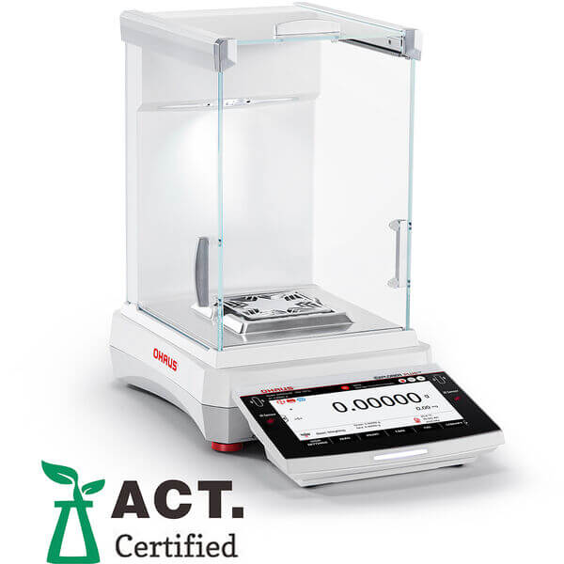 EXP623/AD |  | Balanza semianalitica marca ohaus SAP:31059178 Maximum Capacity 620 g Readability 1 mg Pan Size 5.1 in x 5.1 in (130 mm x 130 mm) Internal Calibration AutoCal™ - Automatic Draftshield Included Dimensions 16.1 in x 14.6 in x 9 in (408 mm x 372 mm x 229 mm) (LxHxW) Battery Life Not Applicable Legal for Trade Not Applicable Auxiliary Display Model Available as an Accessory Auto Door Anti-pinch autodoors Tare Range To capacity by subtraction Working Environment 50°F – 86°F, 80%RH, non-condensing (10°C – 30°C, 80%RH, non-condensing) Net Weight 17.2 lb (7.8 kg) In-Use Cover Included Communication USB device; USB host x 2; RS232; Ethernet TCP/IP; WiFi/Bluetooth (available as an accessory) Power AC Adapter (Included) Units of Measurement Singapore Tael; Ounce Troy; Pennyweight; Grain; Tical; Custom; Milligram; Momme; Newton; Baht; Taiwan Tael; Gram; Hong Kong Tael; Tola; Pound; Mesghal; Carat; Ounce Minimum Weight 0.14 g Display 7" colour TFT touchscreen Pan Construction Stainless Steel Built-in Ionizer Yes Stabilization Time 1.5 s Repeatability, typical 1 mg Minimum Weight (USP, 0.1%, typical) 1.4 g Linearity ± 2 mg |  | 1 AÑO POR DEFECTO DE FABRICA |  |  | 0 |  | 0

 |  |  |  |  |  | Subtotal: |  |  | $ 0
 |  |  |  |  |  | Descuento: |  |  | $ 0
 |  |  |  |  |  | IVA (19 %) |  |  | $ 0
 |  |  |  |  |  | Valor TOTAL: |  |  | $ 0
Contacto Comercial Milena Bolanos
CEL 3208336976
marketing@avanzagroup.com.co
- Todos los distribuidores asumen el valor del flete. En el caso de clientes, el flete será asumido únicamente si el envío es fuera de Bogotá. - En nuestra empresa, trabajamos con el compromiso de asesorarte de manera clara y adecuada en cada compra. Por esta razón, no realizamos devoluciones de dinero, excepto en casos donde se confirme un error de asesoramiento por parte de nuestro equipo. No dude en contactarme para cualquier duda o solicitud adicional. Gracias por confiar en nosotros. Observaciones generales de la cotización , 2026-03-24

AVANZA INTERNACIONAL GROUP S.A.S Autopista Medellín k 2.5 entrada parcelas 900 metros - Ciem oikos occidente bodega 7a. NIT 900505419 CELULAR 321 2165 771 www.balanzasybasculas.com.co - www.avanzagroup.com.co
Fecha de creación 2026-03-24 Fecha de modificación 2026-03-24 16:10:57

